phpinfo.php
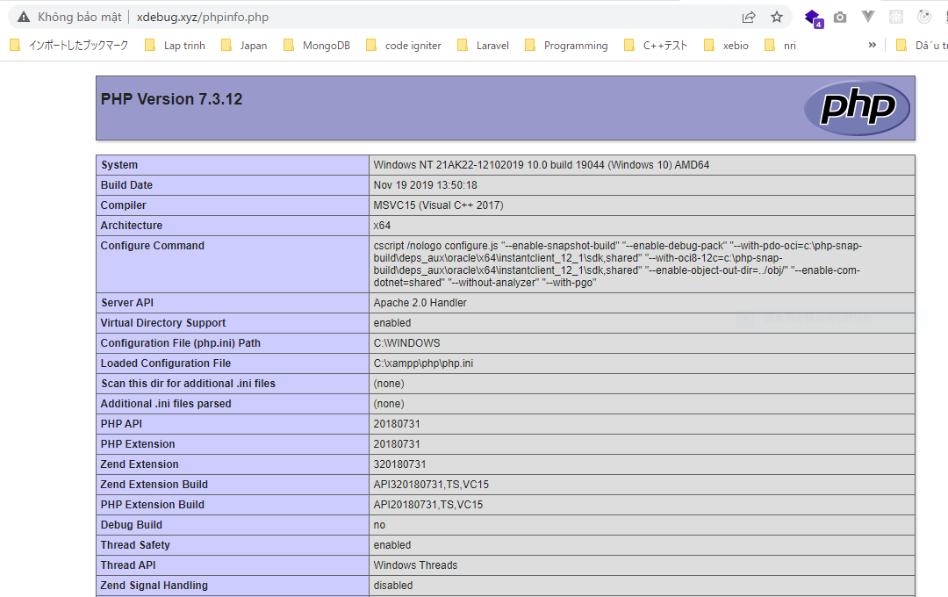
xdebug---phpinfo.php
 | <?php phpinfo(); ?>

Xdebugのインストール
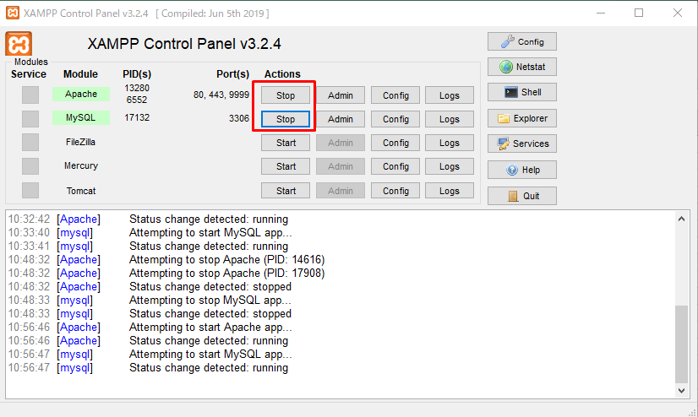
https://xdebug.org/wizard
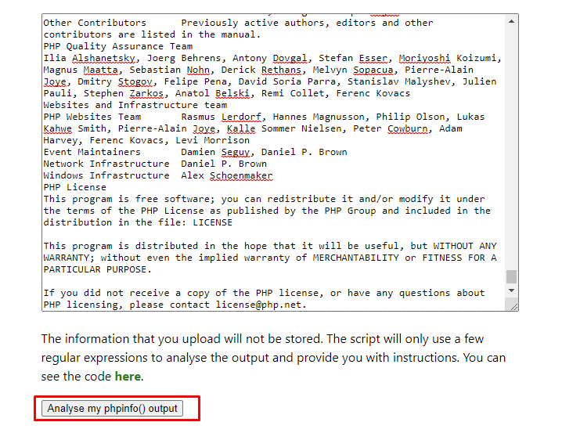

 |  |  | Ctrl A để copy và paste toàn bộ nội dung của http://xdebug.xyz/phpinfo.php

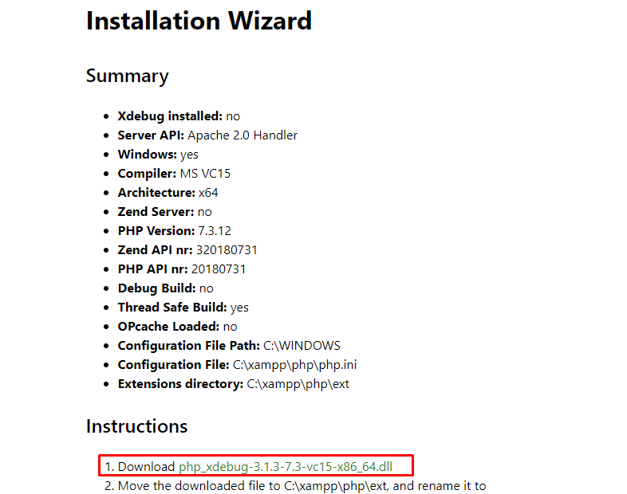

ダウンロードした dll ファイルを C:\xampp\php\ext フォルダにコピーします
 | C:\xampp\php\ext
 |  | php_xdebug-3.1.3-7.3-vc15-x86_64.dll

C:\xampp\php\php.ini
 | [XDebug 3.X.X]
 | xdebug.mode=debug
 | xdebug.start_with_request=yes
 | zend_extension = "C:\xampp\php\ext\php_xdebug-3.1.3-7.3-vc15-x86_64.dll"

Apacheの Stopボタンを押し、再度、Startボタンをクリックして再起動します。

PHP Debug のインストール
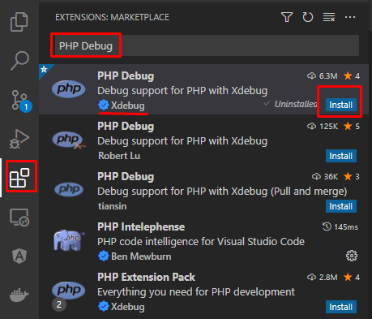
PHP Debug のインストール

ドキュメントフォルダの設定
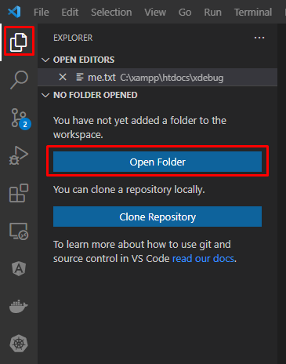
Open xdebug folder

launch.json
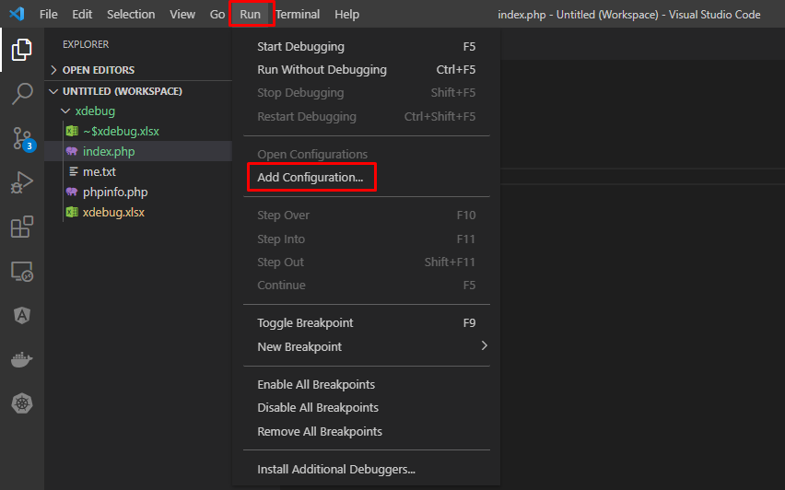
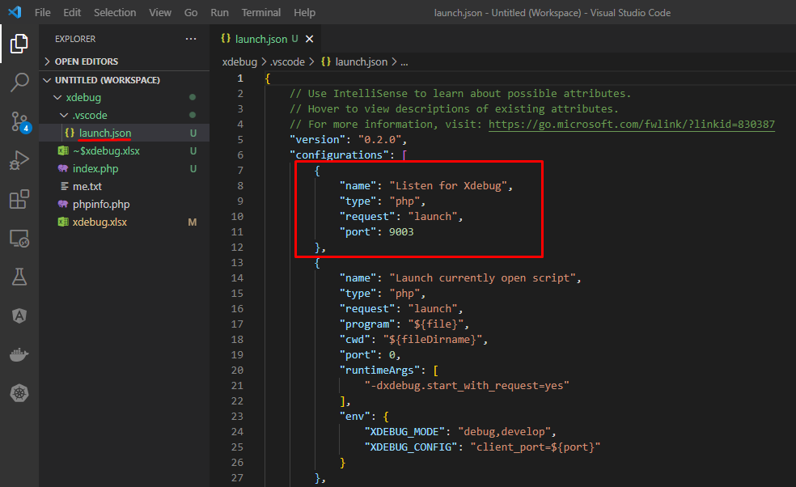
Mode php
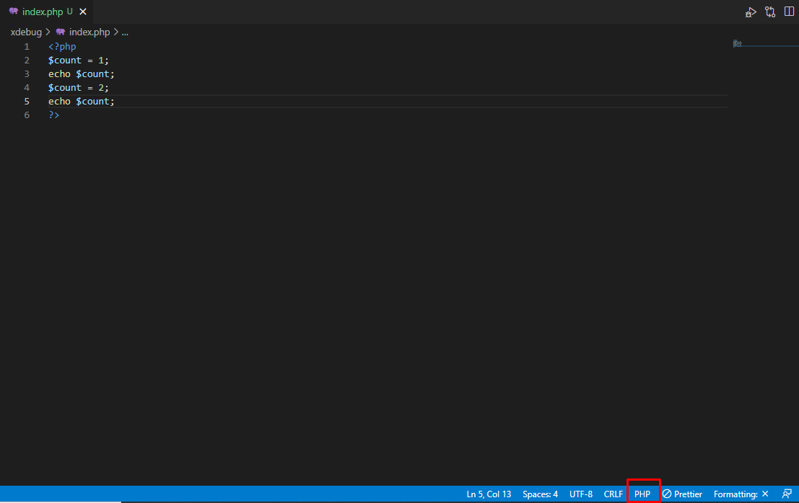

launch.json の作成
 | launch.json ファイルは、オープンしたフォルダ直下の .vscode\launch.json に作成されます。

ブレークポイントの設定
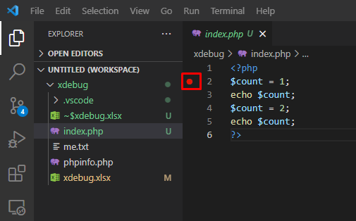

デバッグの待ち受け開始
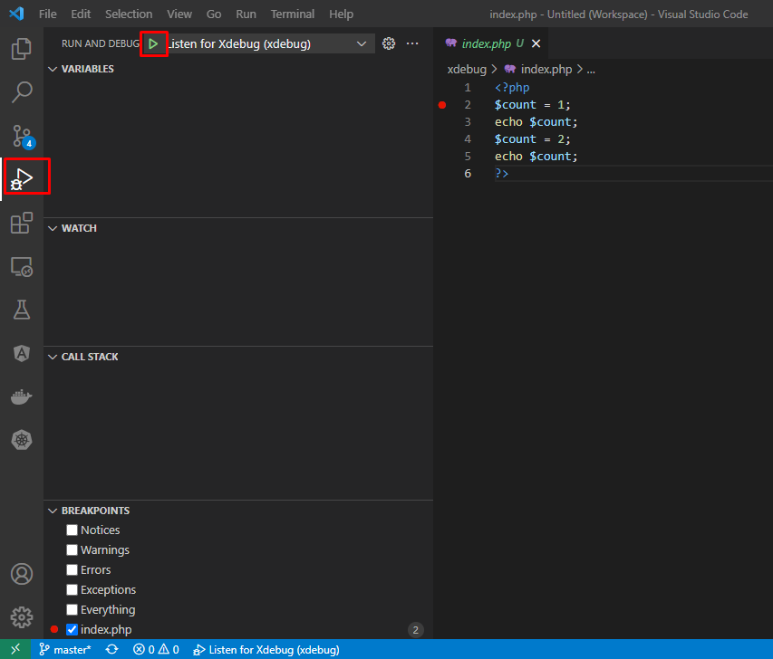

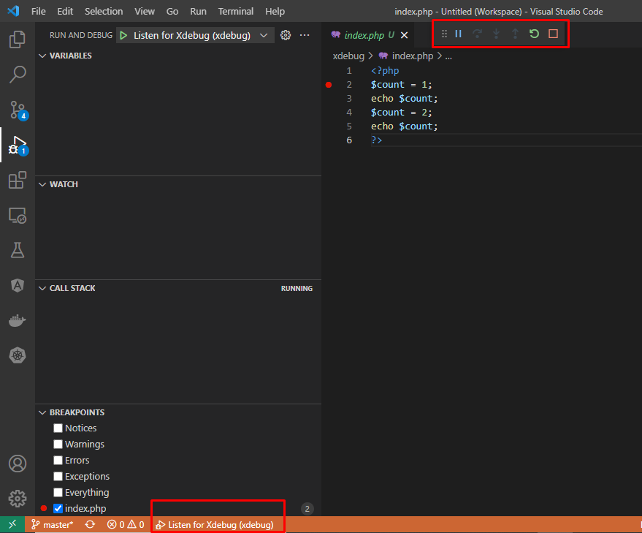

デバッグの実行(HTTPリクエストの送信)
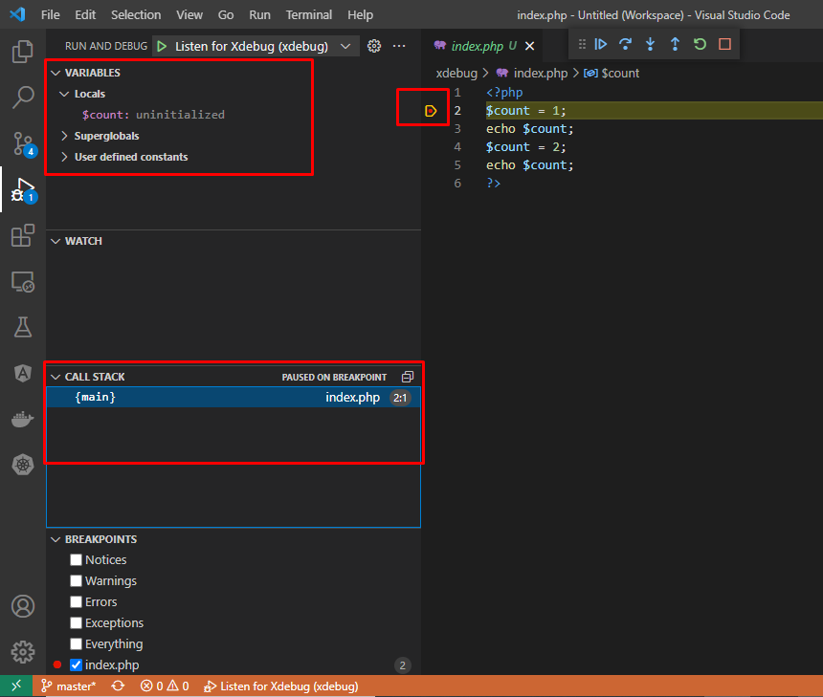
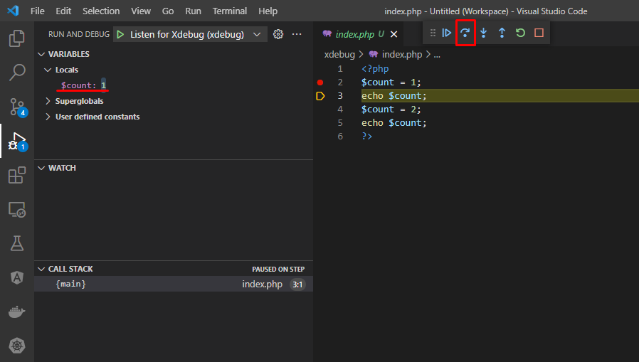
Access http://xdebug.xyz/index.php

